画面
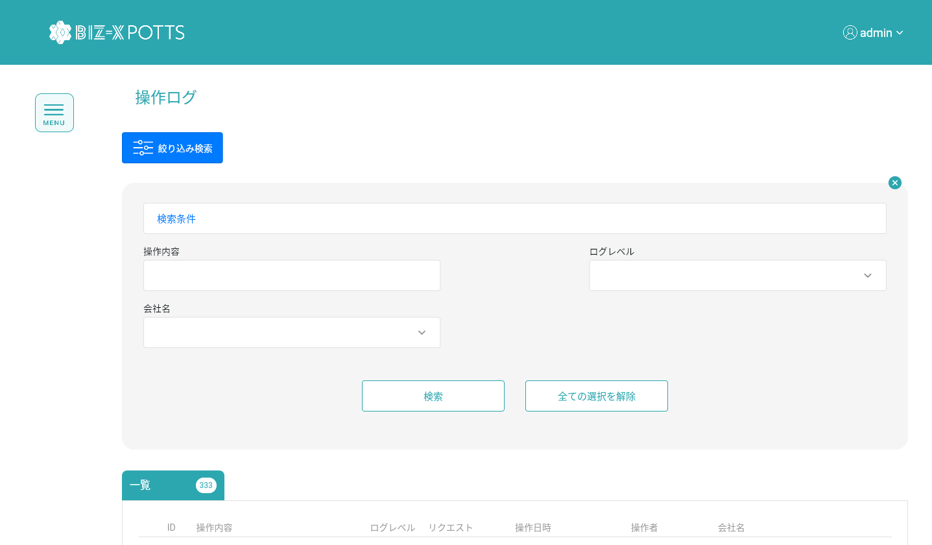
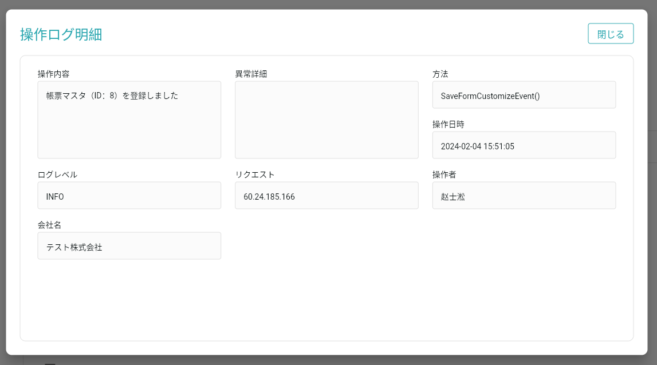
機能設計書 |  | システム名 | プロジェクト名 | 登録日付 | 更新日付
 |  | Biz-X POTTS
画面レイアウト |  | サブシステム名 | 機能名名 | 登録担当者 | 更新担当者
 |  | マスタ | 操作ログ

 | 画面レイアウト

画面 (SP)
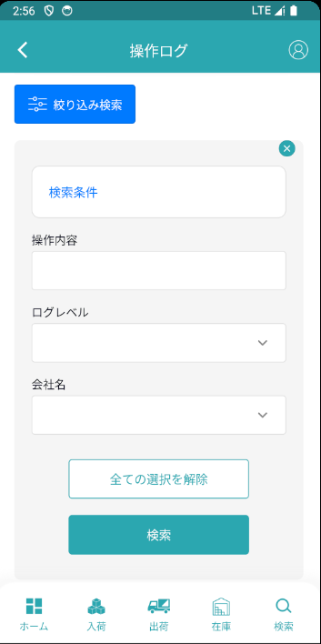
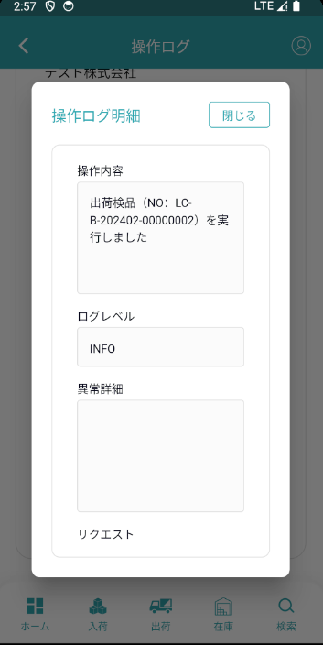
機能設計書 |  | システム名 | プロジェクト名 | 登録日付 | 更新日付
 |  | Biz-X POTTS
画面レイアウト |  | サブシステム名 | 機能名名 | 登録担当者 | 更新担当者
 |  | マスタ | 操作ログ

 | 画面レイアウト

画面項目定義 (SP)
機能設計書 |  |  | システム名 |  |  |  | プロジェクト名 |  |  |  |  |  | 登録日付 |  |  | 更新日付
 |  |  | Biz-X POTTS
画面項目定義 |  |  | サブシステム名 |  |  |  | 機能名名 |  |  |  |  |  | 登録担当者 |  |  | 更新担当者
 |  |  | マスタ |  |  |  | 操作ログ

PC端参照
No | 項目名 | ID | 種類 | 属性 | DB 桁数 | 画面 桁数 | IO | タブ | 必須 | 表示 | 配置 | IME | ref | chk | 書式 |  | 概要 | 登録時仕様 |  | 更新時仕様
 |  |  |  |  |  |  |  |  |  |  |  |  |  |  |  |  |  | 取得元 | 仕様 | 取得元 （照会/削除も同様） | 仕様

 | 検索条件
 | 返品区分 |  |  |  |  |  |  |  |  |  |  |  |  |  |  |  | 1:売上返品 2:仕入返品 | dtb_return(返品) | 返品区分
 | 商品コード |  |  |  |  |  |  |  |  |  |  |  |  |  |  |  |  | dtb_return(返品) | 商品ID
 | 商品名 |  |  |  |  |  |  |  |  |  |  |  |  |  |  |  |  | mtb_product(商品マスタ) | 商品_名称
 | 入荷予定番号/出荷指示番号 |  |  |  |  |  |  |  |  |  |  |  |  |  |  |  | 番号より、IDを取得する | dtb_return(返品) | 入荷予定ID/出荷指示ID
 | 返品照会一覧
 | ID |  |  |  |  |  |  |  |  |  |  |  |  |  |  |  |  | dtb_return(返品) | ID
 | 入荷予定番号/出荷指示番号 |  |  |  |  |  |  |  |  |  |  |  |  |  |  |  | 番号より、IDを取得する | dtb_return(返品) | 入荷予定ID/出荷指示ID
 | 返品区分 |  |  |  |  |  |  |  |  |  |  |  |  |  |  |  |  | dtb_return(返品) | 返品区分
 | 商品名 |  |  |  |  |  |  |  |  |  |  |  |  |  |  |  |  | mtb_product(商品マスタ) | 商品_名称
 | ロケーションのバーコード |  |  |  |  |  |  |  |  |  |  |  |  |  |  |  |  | mtb_location(ロケーションマスタ) | ロケーションのバーコード
 | 返品数量 |  |  |  |  |  |  |  |  |  |  |  |  |  |  |  |  | dtb_return(返品) | 返品数量

イベント仕様 (SP)
機能設計書 |  |  | システム名 |  | プロジェクト名 | 登録日付 |  | 更新日付
 |  |  | Biz-X POTTS
イベント仕様 |  |  | サブシステム名 |  | 機能名名 | 登録担当者 |  | 更新担当者
 |  |  | マスタ |  | 操作ログ

PC端参照
No | 対象 | イベント |  | 処理内容 |  |  | 備考
 |  | 初期化 |  | 检索条件清空，数据检索 检索表：sys_log(操作履歴) 检索条件： 1.超级管理员：无条件 2.系统管理员：【会社_ID】=登陆者的会社ID 3.普通角色：【会社_ID】=登陆者的会社ID 【登録者】 = 登録者的id 检索结果根据【登録日時】降序表示
 |  | 检索 |  | 根据画面输入的检索条件进行检索 检索表：sys_log(操作履歴) 检索条件： 1.超级管理员：【ログレベル】=画面输入的【ログレベル】 【会社_ID】=登陆者的会社ID 【操作内容】=画面输入的【操作内容】 2.系统管理员和普通角色：【ログレベル】=画面输入的【ログレベル】 【操作内容】=画面输入的【操作内容】 检索结果根据【登録日時】降序表示
 | table一览行数据 | 明細 |  | 根据选中的数据弹窗详细信息弹窗 *只是数据查看页面。右侧点击关闭按钮返回

